2022_12_data
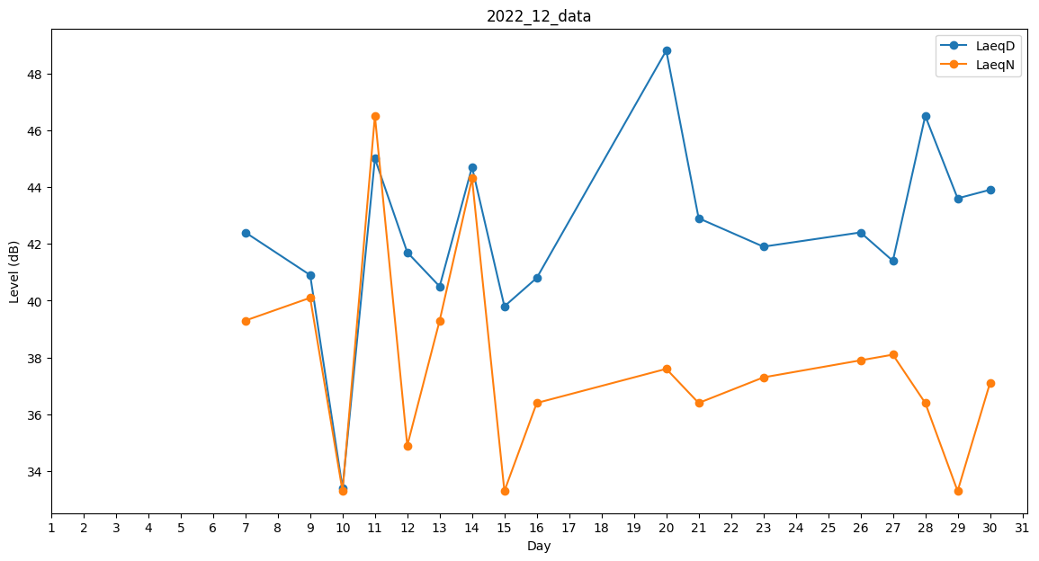
Day | LaeqD | LaeqN
1 | 0 | 0
2 | 40.2 | 0
3 | 0 | 0
4 | 0 | 0
5 | 0 | 0
6 | 0 | 39.3
7 | 42.4 | 39.3
8 | 34.3 | 0
9 | 40.9 | 40.1
10 | 33.4 | 33.3
11 | 45 | 46.5
12 | 41.7 | 34.9
13 | 40.5 | 39.3
14 | 44.7 | 44.3
15 | 39.8 | 33.3
16 | 40.8 | 36.4
17 | 40.1 | 0
18 | 0 | 0
19 | 0 | 45.4
20 | 48.8 | 37.6
21 | 42.9 | 36.4
22 | 43.3 | 0
23 | 41.9 | 37.3
24 | 0 | 0
25 | 43.2 | 0
26 | 42.4 | 37.9
27 | 41.4 | 38.1
28 | 46.5 | 36.4
29 | 43.6 | 33.3
30 | 43.9 | 37.1
31 | 41.8 | 0

